Sayfa1
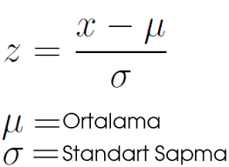
 | Yaş | Tecrübe | Maaş | Yaş Normalizasyon | Tecrübe Normalizasyon | Maaş Normalizasyon
 | 25 | 1 | 2000 | -0.88191710369 | -1.0790598124 | -1.1744371545
 | 30 | 8 | 2500 | -0.14698618395 | 0.083004600954 | -0.73539522756
 | 23 | 5 | 2300 | -1.1758894716 | -0.41502300477 | -0.91101199832
 | 32 | 3 | 4000 | 0.14698618395 | -0.74704140859 | 0.58173055314
 | 27 | 6 | 3000 | -0.58794473579 | -0.24901380286 | -0.29635330066
 | 29 | 5 | 3100 | -0.2939723679 | -0.41502300477 | -0.20854491528
 | 40 | 20 | 5000 | 1.3228756555 | 2.0751150238 | 1.4598144069
 | 42 | 12 | 4800 | 1.6168480234 | 0.74704140859 | 1.2841976362

Ortalama | 31 | 7.5 | 3337.5
St sapma | 6.8033605142 | 6.0237624692 | 1138.8433982

